Sheet1
名称 | 规格型号 | 单价 | 数量（份） | 价格 | 参考图片
海底捞自热米饭 | 盒 | 20 | 60 | 1200 | 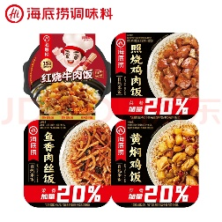
汤达人大大杯方便面 | 大桶 | 6 | 60 | 360 | 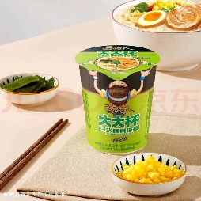
安慕希高端酸奶 | 230g | 6 | 60 | 360 | 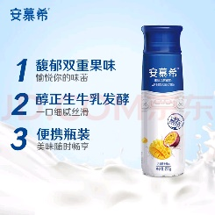
特仑苏有机纯牛奶 | 250ml | 5 | 60 | 300
卡尔顿蛋糕 | 轻乳酪蛋糕 | 2 | 60 | 120
卡尔顿面包 | 蛋皮吐司 | 2 | 60 | 120
康师傅御品盛宴方便面 | 174g/盒 | 13 | 60 | 780
奥利奥饼干 | 194g/盒 | 17 | 60 | 1020
大塑料袋 | 能装这里面所有东西 | 1 | 60 | 60
桶装水抽水器 | 拜杰 桶装水抽水器 饮水机泵 电动抽水泵 D6上水器 | 40 | 4 | 160
合计 |  |  |  | 4480
注：所购食品保质期在3个月以上。交货方式：送货上门。 7天之内到货，退换货一天内完成。

